Sheet1
基本信息 | 填写内容
姓 | Ye
名 | Kexin
中文名 | 叶可歆
是否有曾用名 | FALSE
性别 | FEMALE
婚姻状况 | SINGLE
出生年月日 | 2002-08-23
出生省份 | HUBEI
出生城市 | XIANGYANG
出生国家 | CHINA
国籍 | CHINA
身份证号 | 420606200208236529
目前住址信息
（目前）家庭地址 | FLAT 2 63 St Martins Lane, London
家庭城市 | London
家庭省/州 | London
家庭所在国 | UNITED KINGDOM
家庭邮编 | WC2N 4JS
主要电话 | 447756726593
近五年电话 | 8613647231914
个人邮箱 | a2020mhj@163.com
近五年邮箱 | a20201mhj@163.com

社交媒体（至少填写两个）
新浪微博
QQ | YE KEXIN
Facebook
Twitter | sunflare0218
Instagram | sunflare0218
抖音
YouTube | YE KEXIN

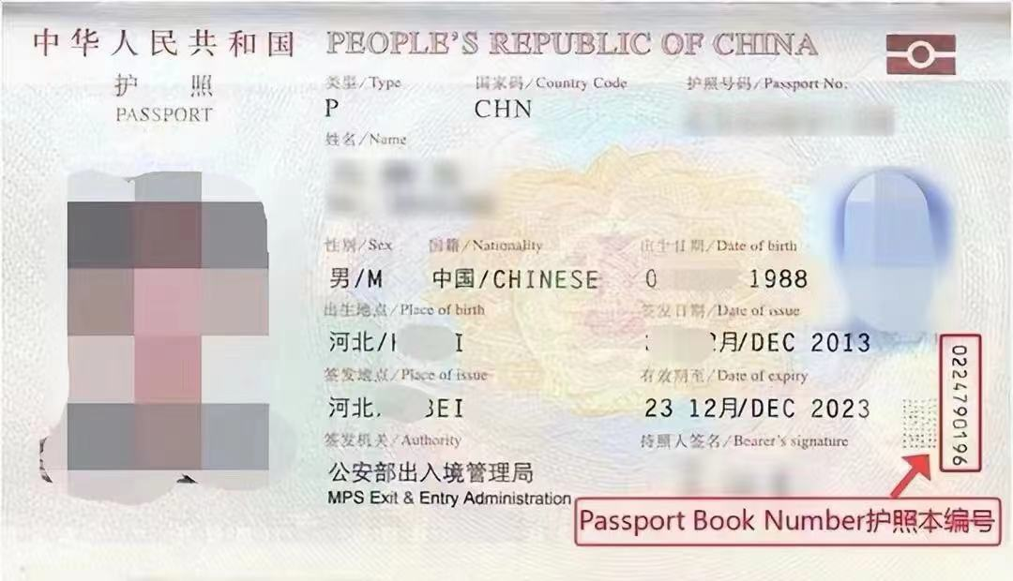
护照信息
护照号 | EJ3465779
护照本编号 | 1819655537
护照签发国家 | CHINA
护照签发城市 | WUHAN
护照签发省/州 | HUBEI
护照签发国家 | CHINA
护照签发日期 | 2021-05-18
护照到期日期 | 2031-05-17

父母信息（姓名填写拼音）
父亲姓 | YE
父亲名 | JUMING
父亲出生日期 | 1972-05-09
母亲姓 | MA
母亲名 | HUIJUN
母亲出生日期 | 1978-11-12

目前学校信息
当前学校/单位 | UNIVERSITY COLLEGE LONDON
当前学校/单位地址 | GOWER STREET,LONDON
当前城市 | LONDON
当前州/省 | LONDON
当前邮编 | WC1E 6BT
当前学校电话 | 4402076792000
当前学校所在国家 | UNITED KINGDOM
入学日期 | 2024-09-23
专业描述 | MSc Advanced Materials Science(sustainable)learn to promote research and come up with new, more sustainable ways to manage critical resources related to commodity materials

高中/本科信息（如果目前是本科在读，就填高中；硕士在读，就填本科）
学校名称 | UNIVERSITY COLLEGE LONDON
学校地址 | GOWER STREET,LONDON
学校城市 | LONDON
学校州/省 | LONDON
学校邮编 | WC1E 6BT
学校所在国家 | UNITED KINGDOM
教育开始时间 | 2021-10-15
教育结束时间 | 2024-06-07
所学专业/课程 | BSc Chemistry

旅游过的国家
国家数量 | 5
去过的国家1 | 英国
去过的国家2 | 日本
去过的国家3 | 西班牙
去过的国家4 | 法国
去过的国家5 | 澳大利亚
去过的国家6
去过的国家7
去过的国家8
去过的国家9
去过的国家10

美国旅游史（第一次办美签，下面不用填）
是否去过美国 | No
去美年月日 | 2012/07/09 ——2012/07/22
去美城市 | new york | Chicago
去美所在州 | new york
是否有美国驾照 | No
美国驾照号码
驾照颁发州

是否曾有美国签证 | No
美国签证号 | F5234885
签证签发日期 | 2012-04-02
签证到期日期 | Mar-13
签证签发地 | China
签证类型 | B1/B2
签证状态 | expired
是否被拒签 | No
被拒签原因

工作信息（没有工作过的不用填）
是否有工作经历 | No
前学校/单位
前学校/单位地址
前城市
前州/省
前邮编
前单位电话
前单位国家
前单位开始日期
前单位结束日期
前主管姓
前主管名

空着就行下面的信息（不用填
姓氏电报码 | 0673
名字电报码 | 0668 2956
计划到达年份 | 2025
计划到达月份 | 8
计划到达日期 | 20
计划停留天数 | 6
酒店地址 | 2178 Broadway Upper West Side
酒店名称 | Arthouse Hotel
酒店城市 | NEW YORK
酒店州 | NEW YORK
酒店邮编 | 10024
酒店电话 | 12123621100
酒店邮箱 | connect@arthousehotelnyc.com
入住日期 | 2025-08-20
退房日期 | 2025-08-25
旅行费用支付人 | S
其他支付者
与支付者关系
支付者地址
支付者城市
支付者州
支付者国家
支付者邮编
支付者电话
支付者邮箱
语言1 | CHINESE
语言2 | ENGLISH
Application ID

